Test report
Test Report
Вступление
Данный документ содержит информацию о тестировании сайта https://saucedemo.com/ Перед выполнением тестирования проект был разбит на модули согласно SRS. Для каждого модуля были разработаны тест кейсы с целью проверки функциональности. Дата составления документа 19/04/23
Обзор
Функционал приложения, который был протестирован: 1. Модуль регистрации нового пользователя 2. Модуль "Сортировка" 3. Модуль "меню" 4. Модуль карточки товара 5. Модуль "корзина" 6. Модуль соцсети
Нефункциональные требования, который был протестирован:
1. “Политика Конфиденциальности"
2. “Положения и условия”
Окружение
Тестирование проводилось в браузерах: ● Google Chrome версия: 109.0.5424.129, ● Firefox версия:112.0 Тестирование проводилось на операционных системах: ● Windows 8.1 ( x64)
Модули в которых были выявлены дефекты:
● Функциональный блок "Header" Пункт "Logo" ● Функциональный блок "Меню" Пункт "RESET APP STATE" • Функциональный блок "Меню" Пункт "PROFILE" • Функциональный блок "Your cart" Пункт "FINISH" ● Функциональный блок "Footer" Пункт “Политика Конфиденциальности" ● Функциональный блок "Footer" Пункт “Положения и условия”
Информация о результатах прохождения test cases:
количество выполненных тестовых случаев: 32 число пройденных тестовых случаев: 26 число не пройденных тестовых случаев: 6 количество неудавшихся тестовых случаев: 0
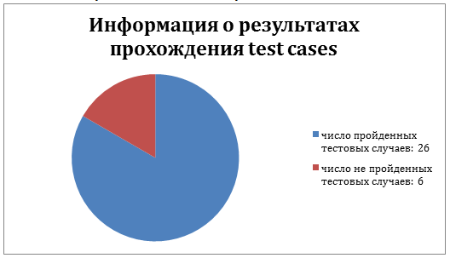
Информация о серьезности найденных ошибок:
общее количество найденных дефектов: 6 - количество minor дефектов:1 - количество critical дефектов: 1 - количество major дефектов: 3 - количество trivial дефектов: 1
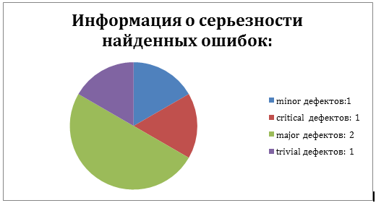
Заключение
После проведения тестирования сайта https://saucedemo.com/ дефектов с серьезностью blocker не обнаружено. Согласно разделу Fail Criteria тест плана, сайт не готов к использованию.

